切替届
 |  |  |  |  |  |  |  |  |  | 普通徴収から特別徴収への切替届出書

 |  |  |  |  |  |  |  |  |  | (兼特別徴収義務者切替依頼書) |  |  |  |  |  |  |  |  |  |  |  |  |  | 年 度 |  |  | １ 現年度 ２ 新年度 ３ 両年度

 |  |  |  |  |  |  |  | 給与支払者 |  | （特別徴収義務者） | 所在地 |  |  |  | 〒 | － |  |  |  |  |  |  |  |  | 特別徴収義務者 指定番号 |  |  |  |  |  |  |  |  |  |  |  |  |  |  |  |  | 新規

焼津市長 |  |  |  |  |  |  | 殿 |  |  |  | フリガナ |  |  |  |  |  |  |  |  |  |  |  |  |  | 担当者連絡先 |  | 所属
 |  |  |  |  |  |  |  |  |  |  | 氏名 名称
 |  |  |  |  |  |  |  |  |  |  |  |  |  |  |  |  |  |  |  |  |  |  |  |  |  |  | 氏名
年 月 日
 |  |  |  |  |  | 提出 |  |  |  |  | 法人番号 |  |  |  |  |  |  |  |  | ←個人番号の場合は記載不要 |  |  |  |  |  |  | 電話

◎ |  | (ア)・(イ)の金額は、本人宛に送付された「市民税・県民税納税通知書」を確認の上、記入してください。ただし、 当該年度の納税通知書送達前の場合、税額の記入は不要です（右上「年度」欄の「２」を○で囲んでください）。 |  |  |  |  |  |  |  |  |  |  |  |  |  |  |  |  |  |  |  |  |  | 納入書の要否 (新規の場合のみ記載) |  |  |  | 要 ・ 不要 |  |  |  |  |  |  | 指定番号の 事前連絡 |  |  |  |  |  | 要 ・ 不要

（ア）
普通徴収税額
(年税額）
（ア）
普通徴収税額
(年税額）
（イ）
普通徴収済額
（イ）
普通徴収済額
※未納の場合は納期到来分
（ウ）
未徴収税額
（ア〕-（イ）
異動年月日
（入社日等）
 | 給 与 所 得 者 |  |  |  |  |  |  |  |  |  |  |  |  |  |  |  |  |  |  |  |  |  |  |  |  |  |  |  |  |  | 特別徴収開始予定月
 | フリガナ |  |  |  |  |  |  |  |  |  |  |  | 旧姓
 | 氏名

 | 生年月日 |  |  |  |  |  |  |  |  | 年 |  | 月 |  |  | 日 |  |  |  |  |  |  |  |  |  |  | 令和
 | １月1日現在の住所 |  |  | 焼津市 |  |  |  |  |  |  |  |  |  |  |  |  |  | 期まで |  |  |  |  |  |  |  |  |  |  | 年 |  |  |  |  |  |  |  |  |  |  | 月分から
 |  |  |  |  |  |  |  |  |  |  |  |  |  |  |  |  |  | 納付済
 |  |  |  |  |  |  |  |  |  |  |  |  |  |  |  |  |  |  |  |  |  |  |  |  |  |  |  |  | 月 |  |  |  | ( |  |  | 月 |  |  | 日納期限分）
 | 現在の住所 |  |  | 同上
 |  |  |  |  |  |  |  |  |  |  |  |  |  |  |  |  |  |  |  |  |  |  |  |  |  |  |  |  | 日 |  |  |  | 特別徴収を開始します。
 |  |  |  |  |  |  |  |  |  |  |  |  |  |  |  |  | 円 |  |  | 円 |  |  | 円
異動理由 |  |  |  |  |  | 入社したため |  |  |  |  |  |  |  |  |  |  |  |  |  |  | 普通徴収分 | （不明の場合は省略可） |  |  |  |  |  |  |  |  |  |  |  | 普通徴収における口座振替 |  |  |  | （不明の場合は省略可）
 |  |  |  |  |  | 本人から特別徴収にする希望があったため |  |  |  |  |  |  |  |  |  |  |  |  |  |  | 納税通知書 |  |  |  |  |  |  |  |  |  |  |  |  |  |  |  |  |  |  | 有 ・ 無
 |  |  |  |  |  | その他 |  |  | （ |  |  |  |  |  |  |  |  |  |  | ） | 番号
税 額 の 連絡希望 の 有 無 |  |  |  |  |  | 希望あり |  |  |  |  | 月 |  |  | 日 | までに特別徴収税額の通知を希望します。 |  |  |  |  |  |  |  |  |  |  |  |  |  |  | ※市処理欄 |  | 宛名番号

 |  |  |  |  |  | ◎ 希望日までに特別徴収税額通知の送付が間に合わない場合は、あらかじめ電話にて税額を連絡します。
 |  |  |  |  |  | 希望なし（又は特別徴収税額確認済み）

連絡事項 |  |  |  |  | ◎ | 税額通知書への受給者番号の記載等、連絡事項があれば記入してください。
 |  |  |  |  |  |  |  |  |  |  |  |  |  |  |  |  |  |  |  |  |  |  |  |  |  |  |  |  |  |  |  |  |  |  |  |  |  |  |  |  |  |  | 年特

◎ |  | 普通徴収の納期限を過ぎたものは特別徴収への切替ができないので、必ず本人が納めるようお伝えください。 |  |  |  |  |  |  |  |  |  |  |  |  |  |  |  |  |  |  |  |  |  |  |  |  |  |  |  |  |  | □ 月割額連絡 済
◎ |  | 普通徴収の納期限は年４回あるため、特別徴収の切替は、余裕をもって行ってください。 |  |  |  |  |  |  |  |  |  |  |  |  |  |  |  |  |  |  |  |  |  |  |  |  |  |  |  |  |  |  |  | 開始 月分 円
 |  | １期…７月５日 ２期…９月５日 ３期…11月５日 ４期…１月10日 |  |  |  |  |  |  |  |  |  |  |  |  |  |  |  |  |  |  |  |  |  |  |  |  |  |  |  |  |  |  |  | 翌月分以降 円
 |  | ※納期限が土曜日、日曜日又は祝日である場合は、それらの日の翌日が納期限となります。 |  |  |  |  |  |  |  |  |  |  |  |  |  |  |  |  |  |  |  |  |  |  |  |  |  |  |  |  |  | □ 引抜ﾘｽﾄ 済
 |  | ※普通徴収分が口座振替である場合は、納期限より前に振替処理を行うため、切替ができない場合があります。 |  |  |  |  |  |  |  |  |  |  |  |  |  |  |  |  |  |  |  |  |  |  |  |  |  |  |  |  |  | □ 還ｽﾄ・督ｽﾄ 済
◎ |  | 重複納付を防ぐため、未納期分については、本人宛に送付された普通徴収の納付書を添付してください。 |  |  |  |  |  |  |  |  |  |  |  |  |  |  |  |  |  |  |  |  |  |  |  |  |  |  |  |  |  | □ 口振ｽﾄ 済
 |  | ただし、普通徴収分が口座振替である場合は、納付書を送付していないため添付不要です。 |  |  |  |  |  |  |  |  |  |  |  |  |  |  |  |  |  |  |  |  |  |  |  |  |  |  |  |  |  | □ 控え返送・受領FAX 済
◎ |  | 特別徴収税額通知書は、切替届出書の受付日の翌月中旬に送付します。 |  |  |  |  |  |  |  |  |  |  |  |  |  |  |  |  |  |  |  |  |  |  |  |  |  |  |  |  |  | 添付
◎ |  | 用紙が足りない場合は、コピー又は焼津市ホームページからダウンロードしてお使いください。 |  |  |  |  |  |  |  |  |  |  |  |  |  |  |  |  |  |  |  |  |  |  |  |  |  |  |  |  |  | □ 納通 |  |  |  |  | □ 納付書（ 期以降）
提出先 |  |  | 〒425-8502 |  |  |  |  | 焼津市本町二丁目16番32号 焼津市 課税課 市民税担当 |  |  |  |  |  |  |  |  |  |  | TEL（054）626-2149

印刷設定
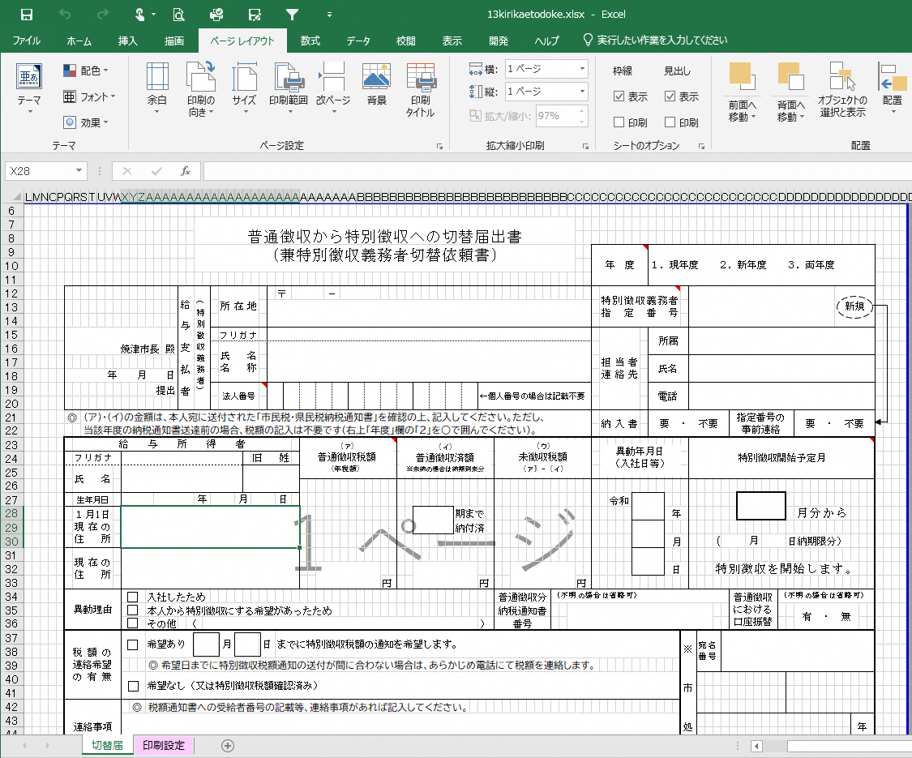
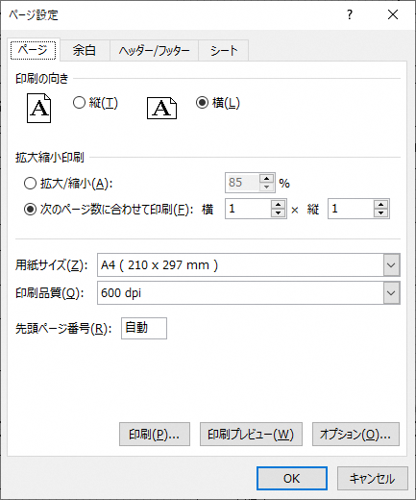
様式はＡ４横１枚の規格ですが、ダウンロードしたExcelの使用環境によって印刷範囲が変わることがあります。
Ａ４横１枚となっていない場合は、次のとおり設定してください。
1 | 「ページレイアウト」＞「ページ設定」を開く。
2 | 【印刷の向き】＝横、【次のページに合わせて印刷】＝横１×縦１ とする。

